软件版本差异
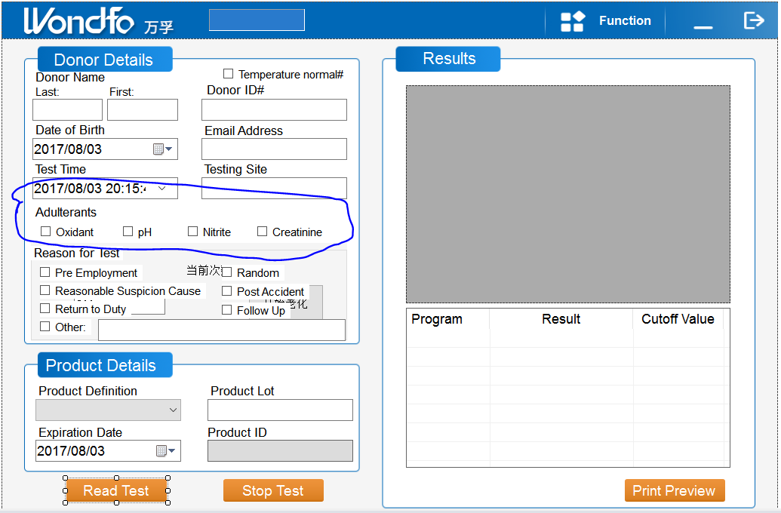
版本 | 与标准WONDFO版本差异点 | 说明
MD版本 | 登录界面的背景图不一致
 | 测试界面的左上角LOGO不一致
 | FUNCTION界面的左上角LOGO不一致
 | 报告界面的左上角LOGO不一致
 | 报告格式不一致，具体请参考各个版本的报告模板

PIS版本 | 登录界面的背景图不一致
 | 测试界面的左上角LOGO不一致
 | 测试界面添加了Adulterants,Oxidant,pH,Nitrite,Creatinine选项，详细见UI设计图。 | 测试前必须勾选，如果不勾选，软件提示Please check Adulterants
 | FUNCTION界面的左上角LOGO不一致
 | 报告界面的左上角LOGO不一致
 | 报告格式不一致，具体请参考各个版本的报告模板

